反向查找
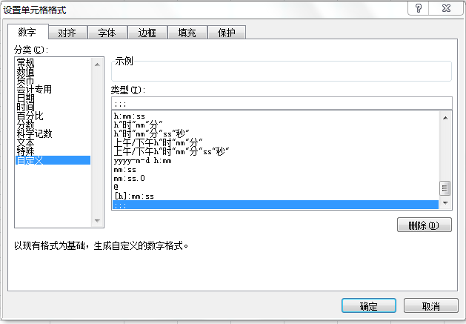
品牌 | 产品分类 | 数量 | 金额 |  | 产品分类 | 品牌 | 思路
Bio-Tech | BIO自然美芯肌系列 | 38,780 | 8,529,689.06 | Bio-Tech | 汉方本草系列 | Oriental Herbal | 辅助列 | BIO自然美芯肌系列 | Bio-Tech
Bio-Tech | 生化高科技系列 | 155,143 | 33,874,302.75 | Bio-Tech |  | Oriental Herbal | 构建数组 | 生化高科技系列 | Bio-Tech
NB-1 | NB-1基因高科技系列 | 131,052 | 59,966,842.62 | NB-1 |  | Oriental Herbal | INDEX+MATCH | NB-1基因高科技系列 | NB-1
NB-1 | NB-1自然美御妍系列 | 81,815 | 39,119,143.85 | NB-1 |  |  |  | NB-1自然美御妍系列 | NB-1
Nutrition | 保健/营养食品系列 | 132,024 | 23,375,038.93 | Nutrition |  |  |  | 保健/营养食品系列 | Nutrition
Oriental Herbal | 汉方本草系列 | 16,451 | 1,330,968.97 | Oriental Herbal |  |  |  | 汉方本草系列 | Oriental Herbal
Oriental Herbal | 汉方雅白系列 | 295,736 | 31,805,706.75 | Oriental Herbal |  |  |  | 汉方雅白系列 | Oriental Herbal
Professional | 天然植物系列 | 49,943 | 9,273,369.49 | Professional |  |  |  | 天然植物系列 | Professional
Yam | 丰润紧致（山药）系列 | 16,458 | 7,550,124.70 | Yam |  |  |  | 丰润紧致（山药）系列 | Yam
Yam | 天然植物荷尔蒙山药系列 | 30,231 | 11,460,430.34 | Yam |  |  |  | 天然植物荷尔蒙山药系列 | Yam

